Deckblatt
PD - Bestandsaufnahme Schulträger

 | Ansprechperson:

 | Träger:
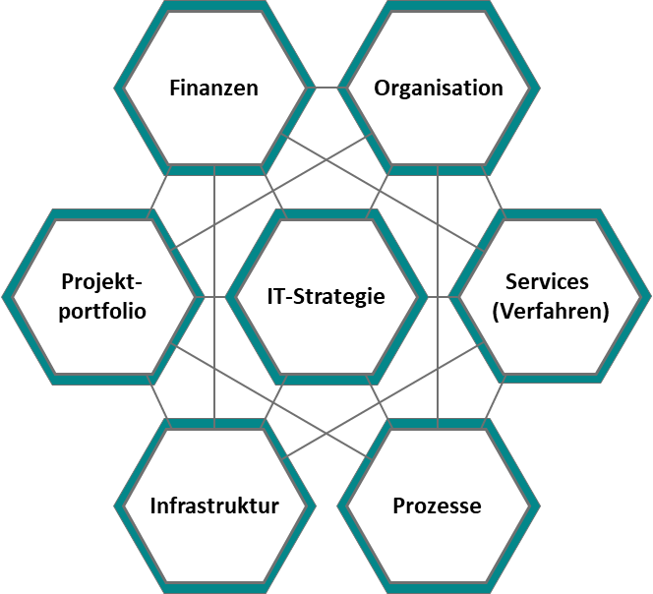
 | Datum:

 | Herausgeber: | PD - Berater der öffentlichen Hand GmbH Friedrichstr. 149 10117 Berlin https://www.pd-g.de/

 | Kontakt: | SchuleDigital@pd-g.de

 | Der vorliegende Bestandsaufnahmebogen im Modul "Bestandsaufnahme" wurde im Rahmen einer Ressortforschung des Bundesministeriums der Finanzen (BMF), finanziert aus Mitteln des Deutschen Aufbau- und Resilienzplans (DARP), erstellt.

V. 1.0 | Lizenz: CC BY 4.0 |  | Stand: | 2023-01-01

